СписокСчетовПоБлокам
УслБлок | Гл счет | Отбор, кроме видДеят=СС | Графа 20 (балансСт) | Графа 21 (резерв) | Примечание
- | АКТИВЫ
_ | Касса организации
1 | 20202
_ | Расчетные счета в кредитных организациях и банках-нерезидентах
2 | 20501 |  | 20501-20505 | 20505
2 | 20502 |  | 20502-20506 | 20506
2_1 | 47901 | Владелец=Банковский счет отбор по Разделитель(Договор)/Вид расчетов=Банк либо Р/С УК (стр. 1 ББ) | 47901-47904 | 47904 | признак ДУ=Да всегда есть
_ | Депозиты, размещенные в кредитных организациях и банках-нерезидентах (депозиты)
3 | 20601 | отбор 20603_Владелец≠20501_Владелец | 20601+20603+20607+20609+20617-20605-20611-20613-20619-20616 | 20616
3 | 20602 |  | 20602+20604+20608+20610+20618-20606-20612-20614-20620-20615 | 20615
_ | Депозиты, размещенные в кредитных организациях и банках-нерезидентах (депозитные сертификаты)
3.1 | 50413 | отбор ЦБ по полю "Общий тип ЦБ"=Депозитные сертификаты" в справочн ЦБ | 50413+50454-50455-50421 | 50421
3.1 | 50416 | отбор ЦБ по полю "Общий тип ЦБ"=Депозитные сертификаты" в справочн ЦБ | 50416+50460-50461-50424 | 50424
_ | Долговые ценные бумаги банков-нерезидентов
4 | 50109 |  | 50109-50127+50136+50160-50161
4 | 50210 |  | 50210-50227+50236+50260-50261-50245 | 50245
4 | 50310 |  | 50310+50360-50361-50325 | 50325
4 | 50416 | ОбщийТип <> ЗНАЧЕНИЕ(Справочник.уи_ОбщиеТипыЦенныхБумаг.ДепозитныеСертификаты) | 50416+50460-50461-50424 | 50424
4 | 50118 | КлассификацияЭмитента = ЗНАЧЕНИЕ(Перечисление.ort_КлассификацияЭмитентов.БанкиНерезиденты) | 50118-50130+50139+50166-50167
4 | 50218 | КлассификацияЭмитента = ЗНАЧЕНИЕ(Перечисление.ort_КлассификацияЭмитентов.БанкиНерезиденты) | 50218-50230+50239+50266-50267-50248 | 50248
4 | 50318 | КлассификацияЭмитента = ЗНАЧЕНИЕ(Перечисление.ort_КлассификацияЭмитентов.БанкиНерезиденты) | 50318+50366-50367-50328 | 50328
4 | 50418 | КлассификацияЭмитента = ЗНАЧЕНИЕ(Перечисление.ort_КлассификацияЭмитентов.БанкиНерезиденты) | 50418+50464-50465-50426 | 50426
_ | Долговые ценные бумаги иностранных государств
5 | 50108 |  | 50108-50126+50135+50158-50159
5 | 50209 |  | 50209-50226+50235+50258-50259-50244 | 50244
5 | 50309 |  | 50309+50358-50359-50324 | 50324
5 | 50415 |  | 50415+50458-50459-50423 | 50423
5 | 50118 | в справочнике Контрагентов (Эмитентов) "Классификация Контрагента (ЕПС)= Иностранные государства" | 50118-50130+50139+50166-50167
5 | 50218 | в справочнике Контрагентов (Эмитентов) "Классификация Контрагента (ЕПС)= Иностранные государства" | 50218-50230+50239+50266-50267-50248 | 50248
5 | 50318 | в справочнике Контрагентов (Эмитентов) "Классификация Контрагента (ЕПС)= Иностранные государства" | 50318+50366-50367-50328 | 50328
5 | 50418 | в справочнике Контрагентов (Эмитентов) "Классификация Контрагента (ЕПС)= Иностранные государства" | 50418+50464-50465-50426 | 50426
_ | Долговые ценные бумаги кредитных организаций
6 | 50106 |  | 50106-50124+50133+50154-50155
6 | 50207 |  | 50207-50224+50233+50254-50255-50242 | 50242
6 | 50307 |  | 50307+50354-50355-50322 | 50322
6 | 50413 | ОбщийТип <> ЗНАЧЕНИЕ(Справочник.уи_ОбщиеТипыЦенныхБумаг.ДепозитныеСертификаты) | 50413+50454-50455-50421 | 50421
6 | 50118 | КлассификацияЭмитента = ЗНАЧЕНИЕ(Перечисление.ort_КлассификацияЭмитентов.КредитныеОрганизации) | 50118-50130+50139+50166-50167
6 | 50218 | КлассификацияЭмитента = ЗНАЧЕНИЕ(Перечисление.ort_КлассификацияЭмитентов.КредитныеОрганизации) | 50218-50230+50239+50266-50267-50248 | 50248
6 | 50318 | КлассификацияЭмитента = ЗНАЧЕНИЕ(Перечисление.ort_КлассификацияЭмитентов.КредитныеОрганизации) | 50318+50366-50367-50328 | 50328
6 | 50418 | КлассификацияЭмитента = ЗНАЧЕНИЕ(Перечисление.ort_КлассификацияЭмитентов.КредитныеОрганизации) | 50418+50464-50465-50426 | 50426
_ | Долговые ценные бумаги прочих нерезидентов
7 | 50110 |  | 50110-50128+50137+50162-50163
7 | 50211 |  | 50211-50228+50237+50262-50263-50246 | 50246
7 | 50311 |  | 50311+50362-50363-50326 | 50326
7 | 50417 |  | 50417+50463-50464-50425 | 50425
7 | 50118 | в справочнике Контрагентов (Эмитентов) "Классификация Контрагента (ЕПС)= Прочие нерезиденты " | 50118-50130+50139+50166-50167
7 | 50218 | в справочнике Контрагентов (Эмитентов) "Классификация Контрагента (ЕПС)= Прочие нерезиденты " | 50218-50230+50239+50266-50267-50248 | 50248
7 | 50318 | в справочнике Контрагентов (Эмитентов) "Классификация Контрагента (ЕПС)= Прочие нерезиденты " | 50318+50366-50367-50328 | 50328
7 | 50418 | в справочнике Контрагентов (Эмитентов) "Классификация Контрагента (ЕПС)= Прочие нерезиденты " | 50418+50464-50465-50426 | 50426
_ | Долговые ценные бумаги прочих резидентов
8 | 50107 |  | 50107-50125+50134+50156-50157
8 | 50208 |  | 50208-50225+50234+50256-50257-50243 | 50243
8 | 50308 |  | 50308+50356-50357-50323 | 50323
8 | 50414 |  | 50414-50422+50456-50457 | 50422
8 | 50118 | КлассификацияЭмитента = ЗНАЧЕНИЕ(Перечисление.ort_КлассификацияЭмитентов.ПрочиеРезиденты) | 50118-50130+50139+50166-50167
8 | 50218 | КлассификацияЭмитента = ЗНАЧЕНИЕ(Перечисление.ort_КлассификацияЭмитентов.ПрочиеРезиденты) | 50218-50230+50239+50266-50267-50248 | 50248
8 | 50318 | КлассификацияЭмитента = ЗНАЧЕНИЕ(Перечисление.ort_КлассификацияЭмитентов.ПрочиеРезиденты) | 50318+50366-50367-50328 | 50328
8 | 50418 | КлассификацияЭмитента = ЗНАЧЕНИЕ(Перечисление.ort_КлассификацияЭмитентов.ПрочиеРезиденты) | 50418+50464-50465-50426 | 50426
_ | Долговые ценные бумаги Российской Федерации
9 | 50104 |  | 50104-50122+50131+50150-50151
9 | 50205 |  | 50205-50222+50231+50250-50251-50240 | 50240
9 | 50305 |  | 50305+50350-50351-50320 | 50320
9 | 50411 |  | 50411+50450-50451-50419 | 50419
9 | 50118 | КлассификацияЭмитента = ЗНАЧЕНИЕ(Перечисление.ort_КлассификацияЭмитентов.РФ) | 50118-50130+50139+50166-50167
9 | 50218 | КлассификацияЭмитента = ЗНАЧЕНИЕ(Перечисление.ort_КлассификацияЭмитентов.РФ) | 50218-50230+50239+50266-50267-50248 | 50248
9 | 50318 | КлассификацияЭмитента = ЗНАЧЕНИЕ(Перечисление.ort_КлассификацияЭмитентов.РФ) | 50318+50366-50367-50328 | 50328
9 | 50418 | КлассификацияЭмитента = ЗНАЧЕНИЕ(Перечисление.ort_КлассификацияЭмитентов.РФ) | 50418+50464-50465-50426 | 50426
_ | Долговые ценные бумаги субъектов Российской Федерации и органов местного самоуправления
10 | 50105 |  | 50105-50123+50132+50152-50153
10 | 50206 |  | 50206-50223+50232+50252-50253-50241 | 50241
10 | 50306 |  | 50306+50352-50353-50321 | 50321
10 | 50412 |  | 50412+50452-50453-50420 | 50420
10 | 50118 | КлассификацияЭмитента = ЗНАЧЕНИЕ(Перечисление.ort_КлассификацияЭмитентов.СубъектыРФ) | 50118-50130+50139+50166-50167
10 | 50218 | КлассификацияЭмитента = ЗНАЧЕНИЕ(Перечисление.ort_КлассификацияЭмитентов.СубъектыРФ) | 50218-50230+50239+50266-50267-50248 | 50248
10 | 50318 | КлассификацияЭмитента = ЗНАЧЕНИЕ(Перечисление.ort_КлассификацияЭмитентов.СубъектыРФ) | 50318+50366-50367-50328 | 50328
10 | 50418 | КлассификацияЭмитента = ЗНАЧЕНИЕ(Перечисление.ort_КлассификацияЭмитентов.СубъектыРФ) | 50418+50464-50465-50426 | 50426
_ | Долевые ценные бумаги банков-нерезидентов
11 | 50607 |  | 50607-50624+50629+50642
11 | 50707 |  | 50707-50724+50729+50742-50734 | 50734
11 | 50618 | КлассификацияЭмитента = ЗНАЧЕНИЕ(Перечисление.ort_КлассификацияЭмитентов.БанкиНерезиденты) | 50618-50626+50631
11 | 50718 | КлассификацияЭмитента = ЗНАЧЕНИЕ(Перечисление.ort_КлассификацияЭмитентов.БанкиНерезиденты) | 50718-50726+50731-50737 | 50737
11 | 60118 | КлассификацияЭмитента = ЗНАЧЕНИЕ(Перечисление.ort_КлассификацияЭмитентов.БанкиНерезиденты) И ОбщийТип.Родитель <> ЗНАЧЕНИЕ(Справочник.уи_ОбщиеТипыЦенныхБумаг.ПаиПИФиАИФ) | 60118
_ | Долевые ценные бумаги кредитных организаций
12 | 50605 |  | 50605-50622+50627+50640
12 | 50705 |  | 50705-50722+50727+50740-50732 | 50732
12 | 50618 | в справочнике Контрагентов (Эмитентов) "Классификация Контрагента (ЕПС)= Кредитные организации" | 50618-50626+50631
12 | 50718 | в справочнике Контрагентов (Эмитентов) "Классификация Контрагента (ЕПС)= Кредитные организации" | 50718-50726+50731-50737 | 50737
12 | 60118 | 1.в справочнике Контрагентов (Эмитентов) "Классификация Контрагента (ЕПС)= Кредитные организации" 2.Общий тип ЦБ≠"Паи ПИФ и АИФ | 60118
_ | Долевые ценные бумаги прочих нерезидентов
13 | 50608 |  | 50608-50625+50630+50643
13 | 50708 |  | 50708-50725+50730+50743-50735 | 50735
13 | 50618 | в справочнике Контрагентов (Эмитентов) "Классификация Контрагента (ЕПС)= Прочие нерезиденты" | 50618-50626+50631
13 | 50718 | в справочнике Контрагентов (Эмитентов) "Классификация Контрагента (ЕПС)= Прочие нерезиденты" | 50718-50726+50731-50737 | 50737
13 | 60118 | 1.в справочнике Контрагентов (Эмитентов) "Классификация Контрагента (ЕПС)= Прочие нерезиденты" 2.Общий тип ЦБ≠"Паи ПИФ и АИФ | 60118
_ | Долевые ценные бумаги прочих резидентов
14 | 50606 | 1.в справочнике Контрагентов (Эмитентов) "Классификация Контрагента (ЕПС)= Прочие резиденты" 2.Общий тип ЦБ≠"Паи ПИФ и АИФ | 50606-50623+50628+50641
14 | 50706 | 1.в справочнике Контрагентов (Эмитентов) "Классификация Контрагента (ЕПС)= Прочие резиденты" 2.Общий тип ЦБ≠"Паи ПИФ и АИФ | 50706-50723+50728+50741-50733 | 50733
14 | 50618 | в справочнике Контрагентов (Эмитентов) "Классификация Контрагента (ЕПС)= Прочие резиденты" | 50618-50626+50631
14 | 50718 | в справочнике Контрагентов (Эмитентов) "Классификация Контрагента (ЕПС)= Прочие резиденты" | 50718-50726+50731-50737 | 50737
14 | 60118 | 1.в справочнике Контрагентов (Эмитентов) "Классификация Контрагента (ЕПС)= Прочие резиденты" 2.Общий тип ЦБ≠"Паи ПИФ и АИФ | 60118
_ | Производственные финансовые инструменты, от которых ожидается получение экономических выгод
15 | 526 | до перехода на IFRS 9 у НПФ таких счетов не будет; строка заполняется, если сумма остатков в графе 20 больше нуляя | 52601-52602+52603-52604+52701-52702
_ | Паи паевых инвестиционных фондов
16 | 60106 |  | 60106-60115 | 60115
16 | 50606 | Общий тип ЦБ="Паи ПИФ и АИФ | 50606-50623+50628+50641
16 | 50706 | Общий тип ЦБ="Паи ПИФ и АИФ | 50706-50723+50728+50741-50733 | 50733
16 | 60118 | Общий тип ЦБ="Паи ПИФ и АИФ | 60118
_ | Прочее участие
17 | 602 |  | 60201+60202+60203+60204+60205+60210+60211-60206 | 60206
17 | 601 |  | 60101+60102+60103+60104-60111-60112-60113-60114 | 60111-14 | согласно рекомендациям Центробанка, изложенным в абзаце 4 письма "О составлении отчетности по форме 0420256" исходящий № 47-2/3263 от 27.12.2019г. добавлен отбор остатков по счетам учета 60101-04 и 60111-14.
_ | Расчеты по брокерским операциям
18 | 30602 |  | 30602-30607 | 30607
18 | 47901 | отбор по Разделитель(Договор)/Вид расчетов= Брокерский счет УК (стр.6 ББ) | 47901-47904 | 47904 | признак ДУ=Да всегда есть
18 | 47408 | признак ДУ=Да+значение свойства Характера отношений с фондом в допсведениях справочника Контрагенты=Брокер | 47408-47425 | 47425
_ | Расчеты с поставщиками и подрядчиками (Активы)
19 | 60312 | Разделитель.Договор | 60312-60324 | 60324
19 | 61403 | Разделитель.Договор | 61403
19 | 31001 | Разделитель.Договор | 31001
_ | Расчеты с организациями-нерезидентами по хозяйственным операциям (Активы)
20 | 60314 | Разделитель.Договор | 60314-60324 | 60324
_ | Суммы, выплаченные по предоставленным гарантиям и поручительствам
21 | 60315 | Разделитель.Договор | 60315-60324 | 60324
_ | Требования по выплате краткосрочных вознаграждений работникам
22 | 60306 | Разделитель.Договор | 60306-60324 | 60324
_ | Расчеты с работниками по подотчетным суммам (Активы)
23 | 60308 | Разделитель.Договор | 60308-60324 | 60324
_ | Расчеты по налогам и сборам, кроме налога на прибыль (Активы)
24 | 60302 | Разделитель.Договор | 60302-60324 | 60324
_ | Расчеты с прочими дебиторами
25 | 60323 | Разделитель.Договор | 60323-60324 | 60324
25 | 60332 | Разделитель.Договор | 60332-60324 | 60324 | счет 603.32 добавлен согласно пункту 15 Протокола заседания методологической подгруппы НПФ Центра XBRL от 25.09.2020: "В отчетности по форме 0420256 остаток по счету 60332 «Расчеты с покупателями и клиентами» может быть отнесен к классу активов «Расчеты с прочими дебиторами» (для пассивного 60331 «Расчеты с покупателями и клиентами» изначально есть одноименный класс обязательств (блок 43)__до данной рекомендации фонды счет 60332 ставили в нестандартные параметры по классу Прочие активы
25.1 | 47902 |  | 47902-47905 | 47905 | признак ДУ=Да всегда есть, будет образовываться новая строка
_ | Инвестиционное имущество
26 | 619 |  | 61901+61902+61903+61904+61905+61906+61907+61908-61909-61910
26 | 61911 | Если Владелец Номенклатура через галочку "это ОС" связь со Справочником ОС | 61911
_ | Основные средства (кроме земли) (недвижимость) либо Основные средства (кроме земли) (транспорт)
27 | 604 |  | 60401-61414
27 | 60415 | если Владелец Номенклатура через галочку "это ОС" связь со Справочником ОС | 60415 |  | вложения
_ | Земля
28 | 60404 |  | 60404
_ | Имущество, полученное в финансовую аренду (недвижимость) или Имущество, полученное в финансовую аренду (транспорт)
29 | 608 | предусмотрен выход на данный актив через Владельца Основное средство и Владельца "Актив в форме права пользования" | 60804-60805-60806 |  | 60806 - об-ва фонда по договору аренды - появился в этом активе только с ноября 2019 согласно 4028-У в редакции 5276-У
29 | 60807 | Если Владелец Номенклатура через галочку "это ОС" связь со Справочником ОС | 60807 |  | вложения, новый счет, учтен в такс 3.0 (согласно изменениям к 486-П (4745-У от 22.03.2018)
_ | Нематериальные активы
30 | 609 |  | 60901+60905+60906-60903
_ | Запасы
31 | 610 |  | 61002+61003+61008+61009+61010+61013+61014 |  | 62101+62102 в НПФ не бывает
_ | Налог на добавленную стоимость уплаченный
32 | 60310 |  | 60310
_ | Отложенные налоговые активы
33 | 61702 |  | 61702
33 | 61703 |  | 61703
_ | Прочие активы
34 |  | ЗАПОЛНЯЕТСЯ раздел Нестандартные параметры при формировании реготчета | возможны части счетов (4623-У) 60334, 60336, 60330, 52801-02, 47417, 20804, 20805, 42319, 42619, 42819, 42919, 43019, 43119, 43219, 43319, 43419, 43519, 43619, 43719, 43819, 43919, 44019, 52019, 52319, 60324, 47425, 20321, 60345 (60329 - см письмо ЦБ в НАПФ 47-2-3/2585 от 28.09.2018)
- | ОБЯЗАТЕЛЬСТВА
_ | Производные финансовые инструменты, по которым ожидается уменьшение экономических выгод
35 | 526 | до перехода на IFRS 9 у НПФ таких счетов не будет | 52602+52604+52702
_ | Налог на добавленную стоимость полученный
36 | 60309 |  | 60309
_ | Отложенные налоговые обязательства
37 | 61701 |  | 61701
_ | Расчеты по налогу на прибыль
38 | 60328 |  | 60328
_ | Расчеты по налогам и сборам, кроме налога на прибыль (Пассивы)
39 | 60301 |  | 60301
_ | Расчеты по социальному страхованию и обеспечению
40 | 60335 |  | 60335
_ | Расчеты по договорам администрирования договоров обязательного пенсионного страхования и не государственного пенсионного обеспечения
41 | 60333 |  | 60333
_ | Расчеты с поставщиками и подрядчиками (Пассивы)
42 | 60311 | Разделитель.Договор | 60311+61304+31002
_ | Расчеты покупателями и клиентами
43 | 60331 |  | 60331
_ | Расчеты с акционерами, участниками, пайщиками
44 | 60320 |  | 60320
_ | Расчеты с организациями-нерезидентами по хозяйственным операциям (Пассивы)
45 | 60313 |  | 60313
_ | Расчеты с работниками по подотчетным суммам (Пассивы)
46 | 60307 |  | 60307
_ | Обязательства по выплате долгосрочных вознаграждений работникам
47 | 60349 |  | 60349
_ | Обязательства по выплате краткосрочных вознаграждений работникам
48 | 60305 |  | 60305
_ | Расчеты с прочими кредиторами
49 | 60322 |  | 60322
49.1 | 47903 |  | 47903 |  | признак ДУ=Да всегда есть, будет образовываться новая строка
_ | Прочие обязательства
50 |  | ЗАПОЛНЯЕТСЯ раздел Нестандартные параметры при формировании реготчета | возможны части счетов (4623-У): 47407 +47422+47903+47416+52803+52804+60806(в конце декабря 2019 был семинар Центробанка, где сказано - указание 4028-У в редакции от 5276-У 30.09.2019 используется при расчете СС НПФ, а форма 256 - отчет о составе портфеля СС (не является расчетом СС), поэтому 60806 как показывали в ПРОЧИХобязательствах так и продолжаем, НО дополнительную информацию о сумме такого обязательства и размере превышения суммы указанного обязательства фонда над стоимостью актива следует привести в пояснительной записке к отчетности (сайт ЦБ » http://www.cbr.ru/explan/kol_invest - смотри скрин рядом)
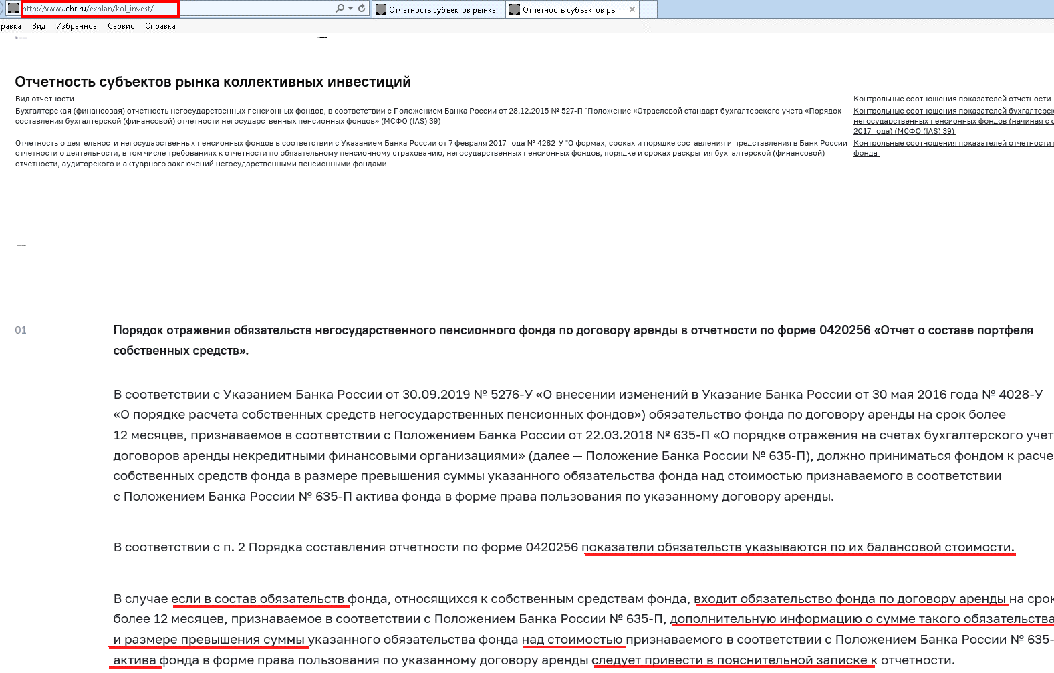
 | РАСЧЕТНЫЕ итоговые строки
 | Итого по активам (не является показателем таксономии) |  | сумма всех Активов (блоки с 1 по34), итоги "бьются" по графам 20, 23, 28
 | Итого по обязательствам (не является показателем таксономии) |  | сумма всех Обязательств (блоки с 35 по50), итоги "бьются" по графам 20, 23
 | Итого по портфелю (не является показателем таксономии) |  | подсчитываются итоги по графам 20, 23, 28
 | Итого расчет СС (не является показателем таксономии) |  | Результат отражается в графе 23 по следующему алгоритму *если в значении нестандартных параметрах «ОКУД0420256_СчетаПрочиеОбязательства» отсутствует счет 60806, то расчетная сумма СС = Итого по портфелю по графе 23 +сумма по графе 28 *если в значении нестандартных параметрах «ОКУД0420256_СчетаПрочиеОбязательства» присутствует счет 60806, при этом стоимость Актива по счету 608 (60804-60805+60807) (блок 29) в графе 20 больше остатка по счету 60806 (блоке 50), то расчетная сумма СС = общая сумме по графе 23 за исключением остатка по счету 60806 + сумма по графе 28 *если в значении нестандартных параметрах «ОКУД0420256_СчетаПрочиеОбязательства» присутствует счет 60806, при этом Активы стоимость Актива по счету 608 (60804-60805+60807) (блок 29) в графе 20 меньше остатка по счету 60806 (блок 50), то расчетная сумма СС = общая сумме по графе 23 + Активы по блоку 29 из графы 20 + сумма по графе 28

4_ИнструкцияКсчету61403_блок19
Отражение информации об использовании счетов 61403 и 61304 реализован автоматически. Согласно таблице группировок показателей в Указании 4623-У, остатки по указанным счетам включаются в графу 20 (балансовая стоимость) по классу актива "Расчеты с поставщиками и подрядчиками (Активы)" и по классу обязательств "Расчеты с поставщиками и подрядчиками (Пассивы)" соответственно.
Инструкция по настройке (корректировке) шаблона Лицевого счета и Правил проводок по счету 61403 «Авансы (предоплаты), уплаченные по другим операциям»
В связи с тем, что данный счет участвует в формировании показателей формы ОКУД 0420256 "Отчет о составе портфеля собственных средств" в графе 20 (балансовая стоимость) по классу актива "Расчеты с поставщиками и подрядчиками (Активы)", необходимо изменить подход к структуре лицевого счета: Владелец счета (объект учета) – РБП; Разделитель – Договор
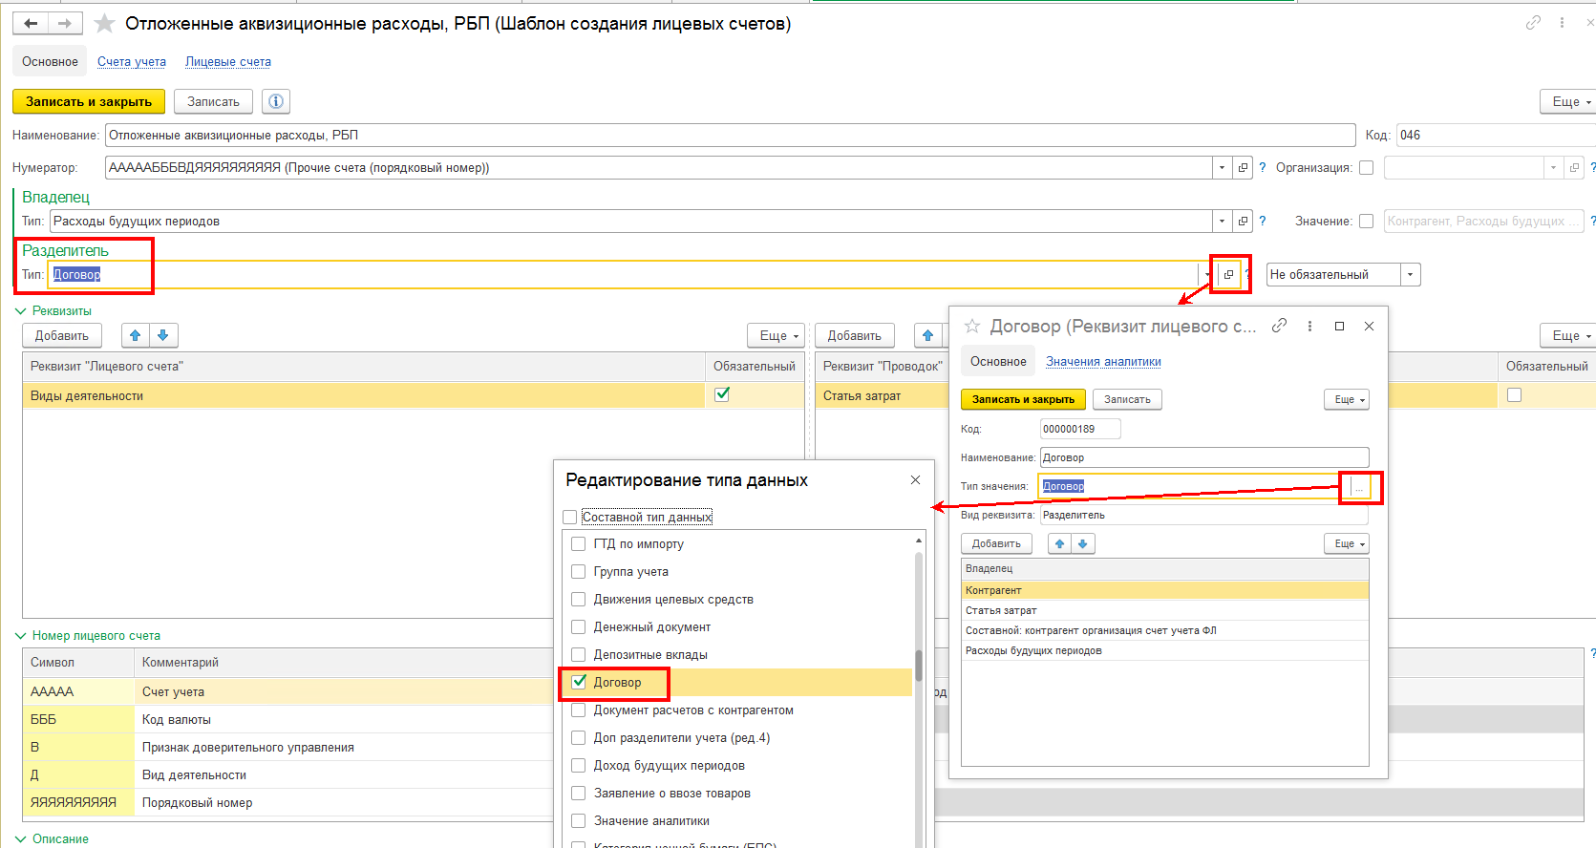

Подготовить новые правила формирования проводок

В правилах, которые применялись ранее, можно поставить ограничение по дате использования и создать новое правило, где необходимо учесть заполнение необходимых реквизитов, также в отборах нужно установить дату начала использования. Документы, которые должно отрабатывать новое правило необходимо перепровести.
В справочнике "Расходы будущих периодов" в регистре "Периодические сведения (НФО)" необходимо заполнить значение по свойству "Договор контрагента", выбрав из Справочника договоров данные по договору (для того, чтобы при отработке Правила формирования проводки в поле "Разделитель" по договору отражалась нужная информация).
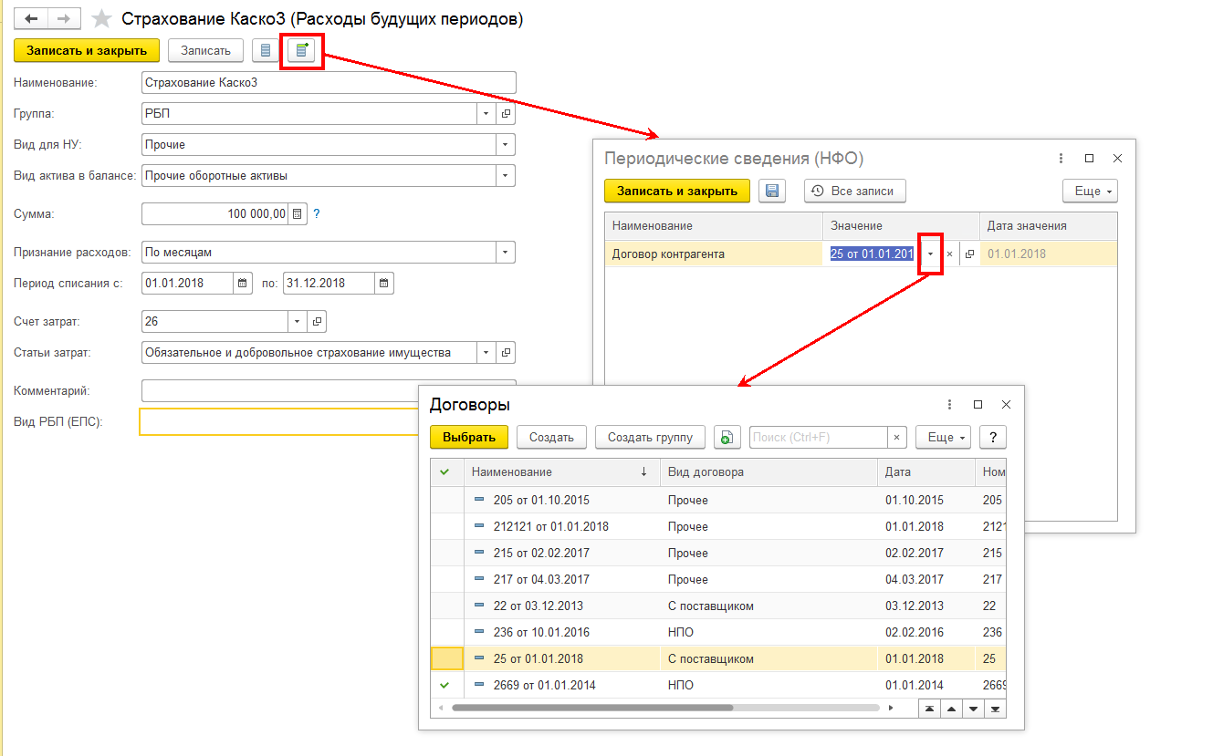

Учет по счету 61304 "Авансы (предоплаты) полученные по другим операциям" необходимо организовать по аналогии.

для блока26ИнвестИм
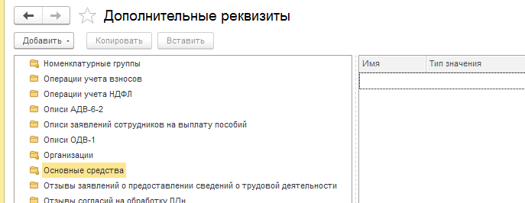
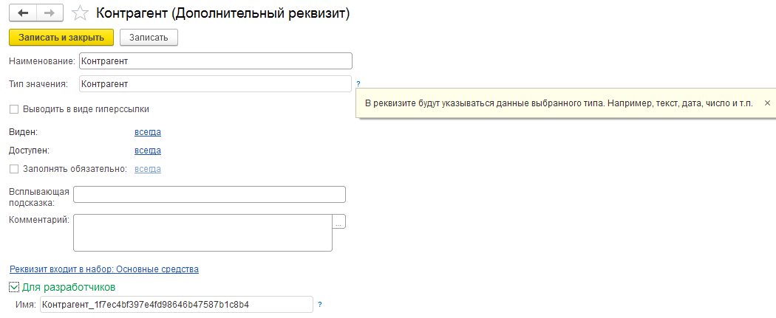
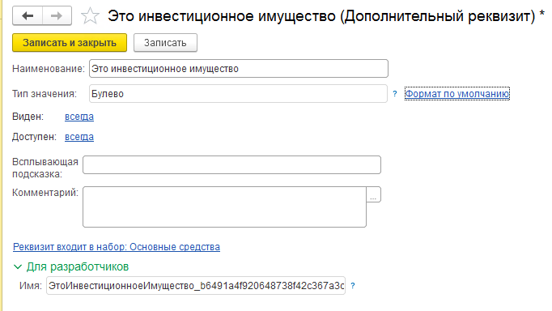
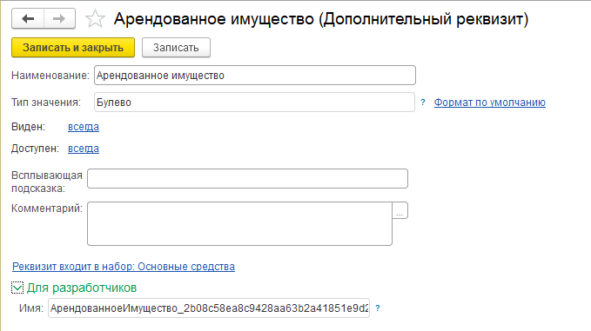
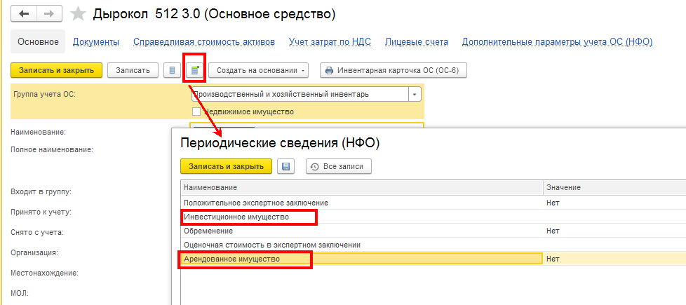

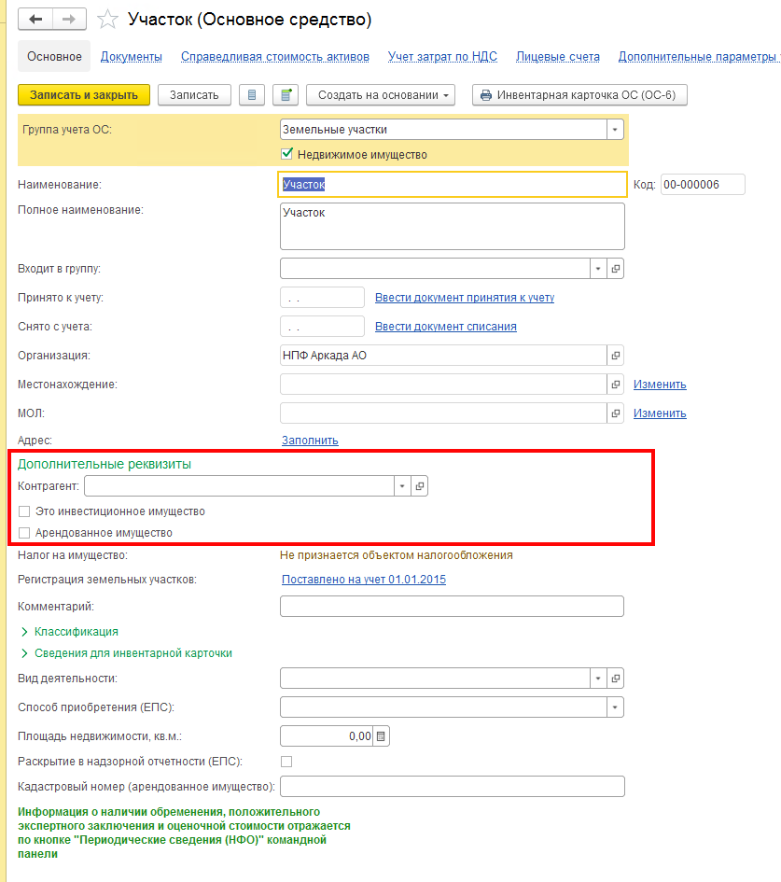
в Справочнике Основные средства возможно создать только для собственного употребления раздел Дополнительные реквизиты через меню Администрирование/Формы/Дополнительные реквизиты/папка Основные средства слева и по кнопке Добавить заполнить окно справа

